상품제안서
담아 여행용 프리미엄 메쉬 양면형 워시백 | 상품코드: S29699

 |  |  |  |  |  |  | 02-713-8555 | www.synergygift.co.kr
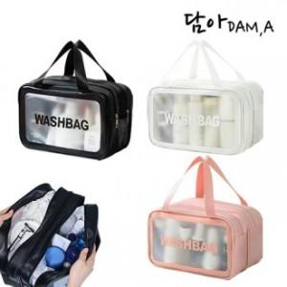

【상세/제작정보】 | <p>※ 기본 OPP포장</p>

【인쇄/포장옵션】 | 실크 / 포장지포장

【공급단가】 | 수량 | 100~ | 500~ | 1,000~ | 3,000~ | 5,000~
*VAT별도 | 중형(M) | 4,510원 | 4,200원 | 4,130원 | 4,060원 | 3,990원
 | 대형(L) | 5,800원 | 5,400원 | 5,300원 | 5,200원 | 5,100원

【상품 URL】 | https://www.synergygift.co.kr:443/src/goods_detail.php?gdno=29699

